Лист1
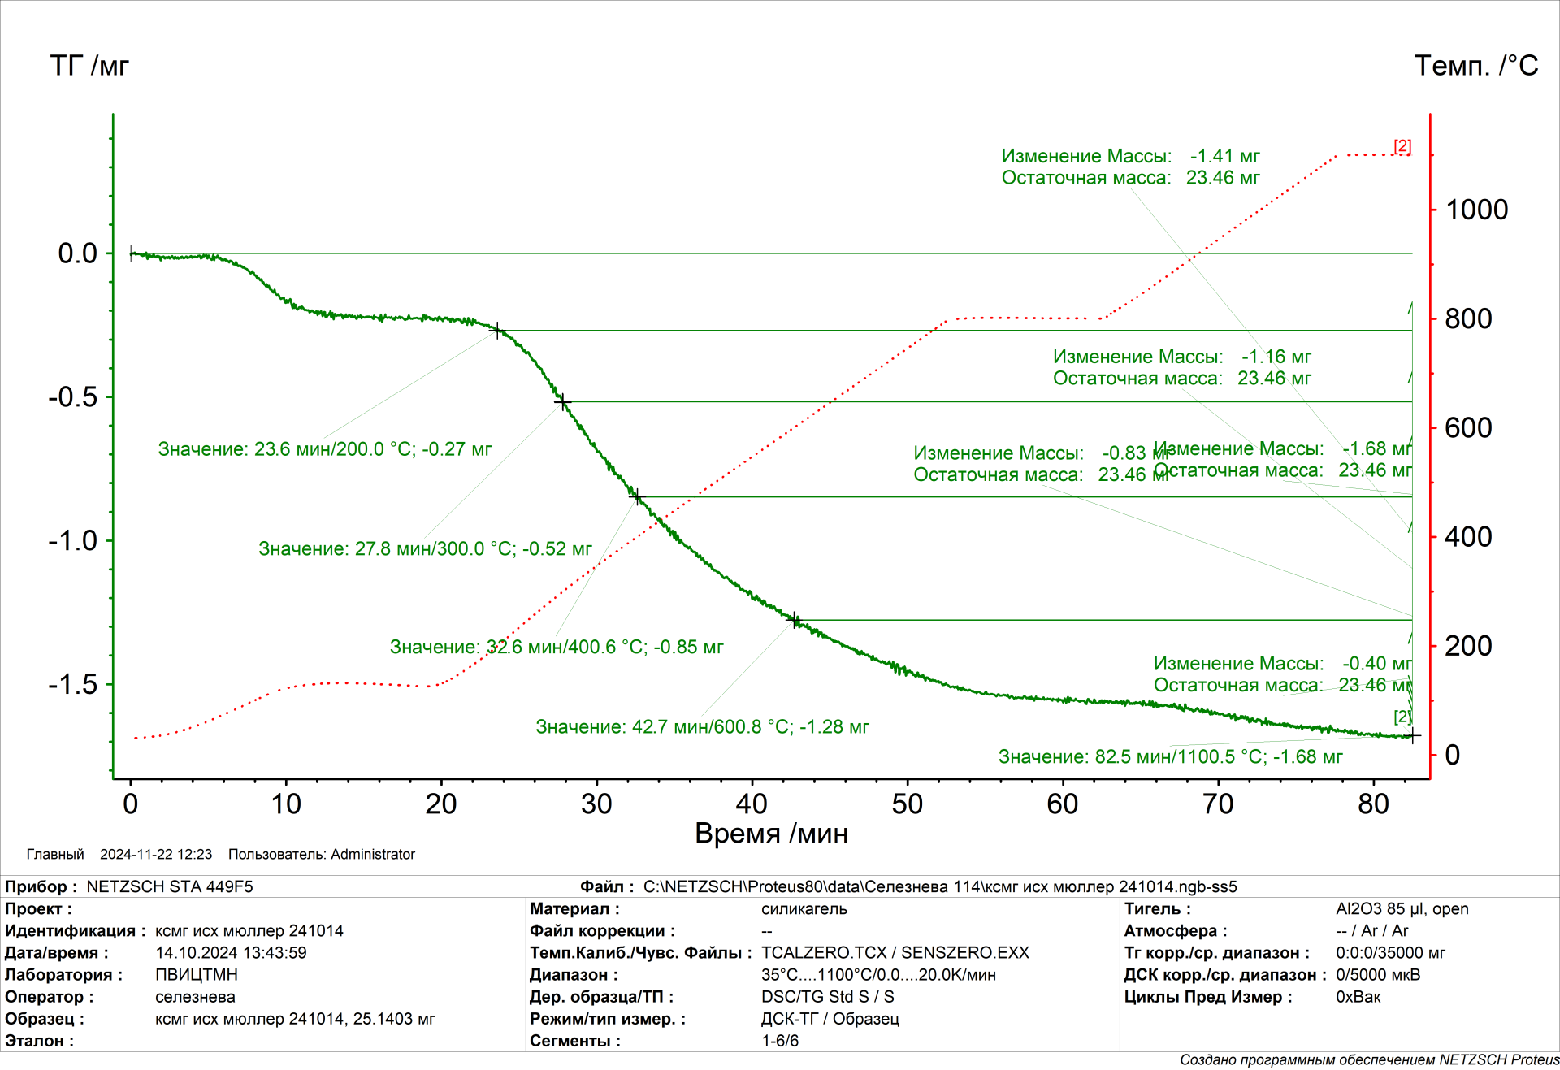
T | dm абс, мг | [OH]абс(T), ммоль | [OH](T),ммоль/г | pOH(T),нм^-2 | As(T) | dон-он, нм
35 | 0 | 186.667 | 7.6848 | 6.1062 | 757.63 | 0.435
200 | -0.27 | 156.667 | 6.4498 | 5.3236 | 729.35 | 0.466
300 | -0.52 | 128.889 | 5.3062 | 4.5566 | 701.03 | 0.503
400 | -0.85 | 0.092 | 3.7966687205 | 4.1809 | 546.68 | 0.526
600 | -1.28 | 0.044 | 1.8626942848 | 2.0512 | 546.68 | 0.750
1100 | -1.68 | 0 | 0 | 0.0000 | 223.75 | -

m0
25.1403 |  | [OH]абс(T) = 2(Δmабс(T) − Δmабс(Tк))/MH2O ,

wост |  | [OH](T) = [OH]абс(T)/ mост = 2(Δmабс(T) − Δmабс(Tк))/ MH2O(m0 + Δmабс(Tк))
0.94
 |  | ρOH(T) = [OH](T)NA /As(T) ,
Na
6.02E+23 |  | As(T) = as(T) /wост(T) ,

 |  | wост(T) = mост /m(T) = m0 + Δmабс(Tк) /m0 + Δmабс(T) ,

t | as | t | wост
0 | 707 | 35 | 0.93317502178
200 | 707 | 300 | 0.94330587086
300 | 688 | 400 | 0.95288440839
400 | 668 | 600 | 0.96582998152
600 | 528 | 1100 | 0.98323575144
1100 | 220

